PLANES ESTRATÉGICOS
Planes
Institucionales
2025
Plan Estratégico
Institucional
Plan Estratégico de
Talento Humano
Plan de Seguridad y
Privacidad
de la Información
Plan de Tratamiento
de Riesgos de Seguridad y
Privacidad
de la Información
Plan Estratégico de
Tecnologías de la Información y
Comunicaciones
Plan Institucional
de Archivos
Plan Anual de
Adquisiciones
PETH
PSPI
PTRSPI
PETI
PINAR
PTEP
PAA
PEI

PETH
PLAN ESTRATÉGICO DE TALENTO HUMANO

PIC
Plan Institucional de Bienestar e Incentivos
PSST
Plan de Talento Humano

Plan Institucional de Capacitación.
Plan de Seguridad y Salud en el Trabajo

01
02
03
04

PINAR
 | DIRECCIONAMIENTO ESTRATÉGICO |  |  |  |  |  |  |  |  |  |  |  |  |  |  |  |  |  |  |  |  |  |  | CÓDIGO | DEFT04
 | FORMULACIÓN Y SEGUIMIENTO DE PLANES O CRONOGRAMAS |  |  |  |  |  |  |  |  |  |  |  |  |  |  |  |  |  |  |  |  |  |  | VERSIÓN | 1
 |  |  |  |  |  |  |  |  |  |  |  |  |  |  |  |  |  |  |  |  |  |  |  | FECHA | 2023-05-31
NOMBRE DEL PLAN O CRONOGRAMA | Modelo de Gestión Documental y Administración de Archivos -MGDA- en 2025 - Alcanzar el Nivel de madurez en dos (2) componentes en "Básico" y un (1) componente en "Intermedio".
PROCESO, OBJETIVO, POLÍTICA, COMPONENTE | ACTIVIDAD O TAREA | INDICADOR |  |  |  | CRONOGRAMA |  |  |  |  |  |  |  |  |  |  |  |  |  |  | SEGUIMIENTO A LA EJECUCIÓN |  |  |  | DEPENDENCIA Y/O FUNCIONARIO RESPONSABLE
 |  | Nombre | Dato Variable 1 | Dato Variable 2 | Frecuencia de Reporte | Metas Programadas |  | Fecha de Reporte o Ejecución de la actividad |  |  |  |  |  |  |  |  |  |  |  | Recursos Técnicos y/o financieros | Porcentaje (%) de avance o cumplimiento | Relacionar Producto / Evidencia | Resultado de la Gestión | Análisis resultados de Gestión (OAP)
 |  |  |  |  |  | Línea de Base | Valor absoluto | Ene | Feb | Mar | Abr | May | Jun | Jul | Ago | Sep | Oct | Nov | Dic
ESTRATÉGICO
Política de Gestión Documental | Avanzar en la ejecución del plan de Acción para cerrar brechas, de conformidad con los hallazgos encontrados en el diagnóstico integral de archivos, Plan de mejoramiento 1563- 2024 y FURAG (2023). | Porcentaje de avance en la ejecución del Plan de Implementación de la Política de Gestión Documental |  |  | Trimestral | 100% | 2 |  |  | 1 |  |  |  |  | 1 |  |  |  |  |  | #DIV/0! | Informe de avance cierre de brechas Diagnóstico de archivos | Reunión de evaluación a la aplicación de la matriz de información como herramienta para consolidar los resultados obtenidos en los informes de diagnóstico de las distintas dependencias diseñada en la vigencia 2024; conformación de equipo de apoyo técnico del grupo de Gestión Documental de 3 tecnólogos y 2 auxiliares. Al cierre del presente informe, se ha avanzado en el diligenciamiento de los informes correspondientes a 75 oficinas productoras en la matriz de información. https://acortar.link/m4U2Mq |  | Secretaria General
Política de Gestión Documental | Actualizar la política de gestión documental de acuerdo con los lineamientos establecidos por el Archivo General de la Nación y la Supersalud. | Porcentaje de avance en la ejecución del Plan de Implementación de la Política de Gestión Documental |  |  | Trimestral | 100% | 1 |  | 1 |  |  |  |  |  |  |  |  |  |  |  | #DIV/0! | Política de Gestión Documental (actualización y aprobación de ser necesaria) | La Política de GD actualizada fue publidaca el 25 de febrero en la web de la SNS. https://acortar.link/m4U2Mq |  | Secretaria General
Política de Gestión Documental | Actualizar el Programa de Gestión Documental de acuerdo con los lineamientos y metodología definidos por el Archivo General de la Nación. | Porcentaje de avance en la ejecución del Plan de Implementación de la Política de Gestión Documental |  |  | Trimestral | 100% | 1 |  |  |  | 1 |  |  |  |  |  |  |  |  |  | #DIV/0! | Programa de Gestión Documental - PGD (actualización y aprobación). |  |  | Secretaria General
Política de Gestión Documental | Actualizar, aprobar e implementar el instrumento archivístico PINAR de acuerdo con los lineamientos y metodología establecida por el Archivo General de la Nación. | Porcentaje de avance en la ejecución del Plan de Implementación de la Política de Gestión Documental |  |  | Trimestral | 100% | 1 | 1 |  |  |  |  |  |  |  |  |  |  |  |  | #DIV/0! | Plan Institucional de Archivos - PINAR (actualización y aprobación). | La actualización y aprobación del instrumento archivístico PINAR se gestionó el 17 de febrero de 2025. Fue presentado para validación metodológica en el SIG a la OAP. https://acortar.link/m4U2Mq |  | Secretaria General
Política de Gestión Documental | Complementar y realizar la implementación permanente del sistema integrado de conservación -SIC, teniendo en cuenta los lineamientos dados por el Archivo General de la Nación. | Porcentaje de informes elaborados sobre la ejecución de capacitaciones en el plan de emergencia y Protocolo de rescate documental |  |  | Trimestral | 100% | 2 |  |  |  |  |  |  |  | 1 |  |  | 1 |  |  | #DIV/0! | Sistema Integrado de Conservación - SIC (complementación) |  |  | Secretaria General - Dirección de Innovación y Desarrollo - Subdirección de Tecnologías de la información
Política de Gestión Documental | Realizar el análisis a las actividades críticas de éxito, para identificar la ausencia o duplicidad de funciones y barreras que impidan la oportuna, eficiente y eficaz prestación del servicio de la gestión documental en la entidad. | Porcentaje de avance en la ejecución del Plan de Implementación de la Política de Gestión Documental |  |  | Trimestral | 0% | 2 |  |  |  |  |  | 1 |  |  |  |  | 1 |  |  | #DIV/0! | Plan de análisis de actividades críticas de éxito del servicio de la gestión documental en la entidad |  |  | Secretaria General
Política de Gestión Documental | Actualizar la matriz de riegos en gestión documental, con los procesos responsables de su gestión. | Porcentaje de avance en la ejecución del Plan de Implementación de la Política de Gestión Documental |  |  | Trimestral | 0% | 1 |  |  |  | 1 |  |  |  |  |  |  |  |  |  | #DIV/0! | Matriz de Riesgos en Gestión Documental (Actualización) |  |  | Secretaria General
Política de Gestión Documental | Identificar estrategias y planes para lograr la articulación de la gestión documental con el plan estratégico institucional. | Porcentaje de avance en la ejecución del Plan de Implementación de la Política de Gestión Documental |  |  | Trimestral | 0% | 1 |  |  | 1 |  |  |  |  |  |  |  |  |  |  | #DIV/0! | Documento relacionado con la articulación de la Gestión Documental con el Plan Estratégico Institucional | El Plan Estratégico Institucional (PEI) de la SNS definido para las vigencias 2024-2026 aborda estrategias clave para la articulación de la gestión documental con el plan estratégico institucional, destacando acciones necesarias para garantizar la preservación, conservación y difusión del acervo documental, así como la preservación digital de los documentos electrónicos almacenados en el Sistema de Gestión Documental Argo. Para lo anterior, se determinaron algunas estrategias, proyectos y planes propuestos: https://acortar.link/m4U2Mq |  | Secretaria General
Política de Gestión Documental | Desarrollar la articulación de la política de gestión documental, con las Políticas del Modelo Integrado de Planeación y Gestión - MIPG, correspondientes. | Porcentaje de avance en la ejecución del Plan de Implementación de la Política de Gestión Documental |  |  | Trimestral | 0% | 1 |  |  |  |  |  |  |  |  | 1 |  |  |  |  | #DIV/0! | Informe sobre la articulación de la política de gestión documental, con las Políticas del Modelo Integrado de Planeación y Gestión - MIPG. |  |  | Secretaria General
...
 |  |  |  |  |  |  |  |  |  |  |  |  |  |  | 2 |  |  |  |  |  | #DIV/0! | Formulación de instrumentos Archivísticos: Modelo de Requisitos para la Gestión de Documentos Electrónicos, Esquema de Metadatos,Tablas de Control de Acceso. |  |  | Secretaria General
 |  |  |  |  |  |  |  |  |  |  |  |  |  |  |  |  |  | 1 |  |  | #DIV/0! | Informe sobre la funcionalidad de la creación de Expedientes electrónicos |  |  | Secretaria General
...
 |  |  |  |  |  |  |  |  |  |  |  |  |  |  |  | 1 |  |  |  |  | #DIV/0! | Informe de seguimiento a las acciones de apropiación de la cultura organizacional dirigida al componente de Gestión Documental |  |  | Secretaria General
 |  |  |  |  |  |  |  |  |  |  |  |  |  |  |  |  |  |  |  |  | #DIV/0! | Documento de memoria institucional |  |  | Secretaria General
 |  |  |  |  |  |  |  |  |  |  |  |  |  |  |  | 1 |  |  |  |  | #DIV/0! | Documento de mecanismos de Difusión. | Se identifica la gestión realizada en el Grupo de Gestión Documental sobre los mecanismos desarrollados para la difusión de información a través de la promoción de productos y servicios que dispone la Gestión Documental en lo corrido del 2025 (enero y febrero de 2025) https://acortar.link/m4U2Mq |  | Secretaria General
 |  |  |  |  |  |  |  |  |  |  |  |  |  |  |  |  | 1 |  |  |  | #DIV/0! | Informe de los formularios dispuestos a la ciudadanía en el alcance de las PQRD. |  |  | Secretaria General
 |  |  |  |  |  |  |  |  |  |  |  |  |  |  | 6 | 5 | 7 | 5 | 1
...
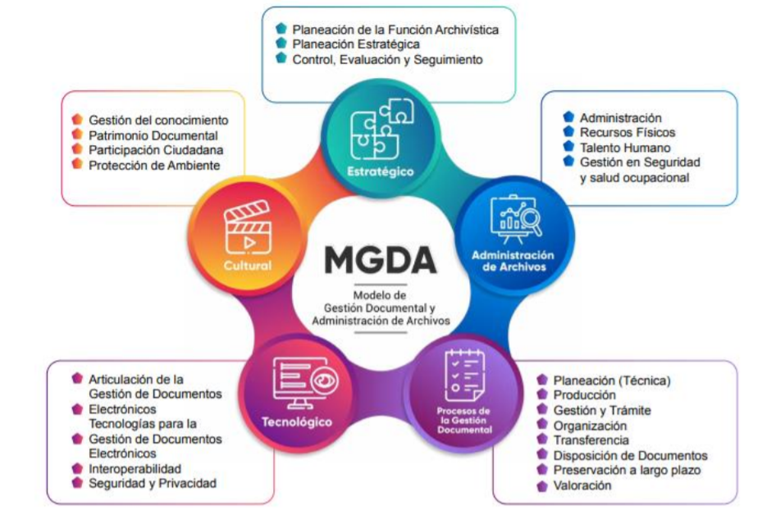
...
 |  |  |  |  |  |  |  |  |  |  |  |  |  |  | Agt | Sep | Oct | Nov | Dic
 |  |  |  |  |  |  |  |  |  |  |  |  |  |  | 6 | 5 | 7 | 5 | 1
 |  |  |  |  |  |  |  |  |  |  |  |  |  |  |  | 19 |  |  | 13
 |  |  |  |  |  |  |  |  |  |  |  |  |  |  |  |  |  |  | 32
 |  |  |  |  |  |  |  |  |  |  |  |  |  |  | 40 | 45 | 52 | 57 | 58
 |  |  |  |  |  |  |  |  |  |  |  |  |  |  | 69% | 78% | 90% | 98% | 100%

 |  |  |  |  |  |  |  |  |  |  |  |  |  |  |  |  | Q4
 |  |  |  |  |  |  |  |  |  |  |  |  |  |  | 45 |  | 100% | 58

